Sheet3
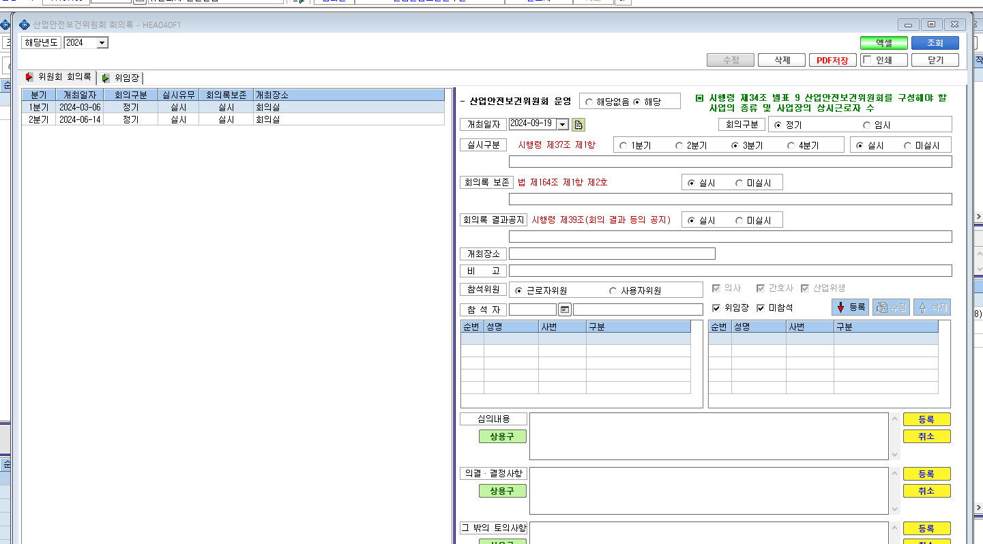

* 산보위 회의록 저장 버튼이 없어요

